学習内容
制御フローとコード構造（独自例外の作成）

 | raiseで特定のエラーを呼び刺すことができる。

 | 自分でエラーを作る時は、

 | このようにクラスを定義してExceptionを継承させ
 | passいかに追加したい処理を書きます。

 | これをどのように扱うかというと、

 | すべての文字列が大文字の場合エラーを起こすよいうような上記の書き方で呼び出すことができます。
 | このように文字列すべてが大文字のものがないのでエラーとはなりません

 | 試しに大文字にしてみるとこのようにエラーが返ってきました。
 | 自分たちが指定したエラーなのでエラー文の中に先ほどクラスを定義したときに決めた
 | UppercaseErrorが表示されています。
 | このエラー文を見ることで開発の時にも役に立ちます。

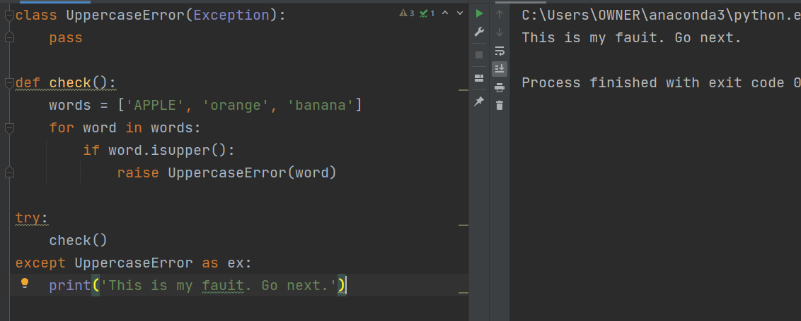

 | このようにｔｒｙ,exceptで囲むと処理を止めることなく、独自例外を処理することもできる。
 | 独自の例外処理を行うときはわざわざこういう書き方をしてもよいが、元々pythonに備わっている
 | 例外の時はほかの人が読んだときに混乱するのでraiseを使って書かないようにする。

モジュールとパッケージ（コマンドライン引数）

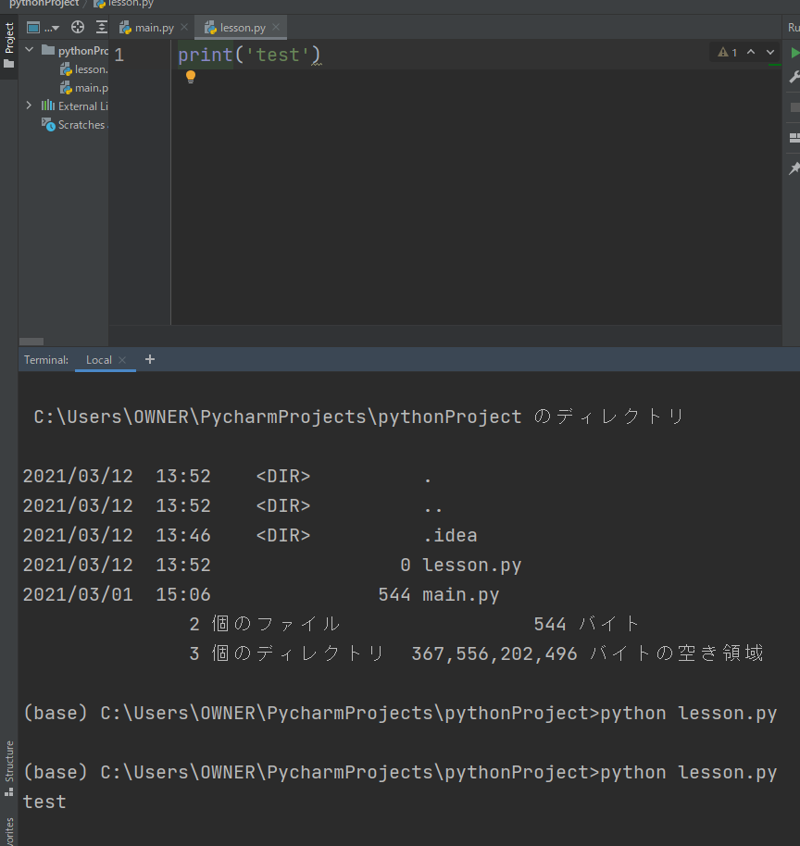

 | このようにターミナルからファイルを実行することができます。

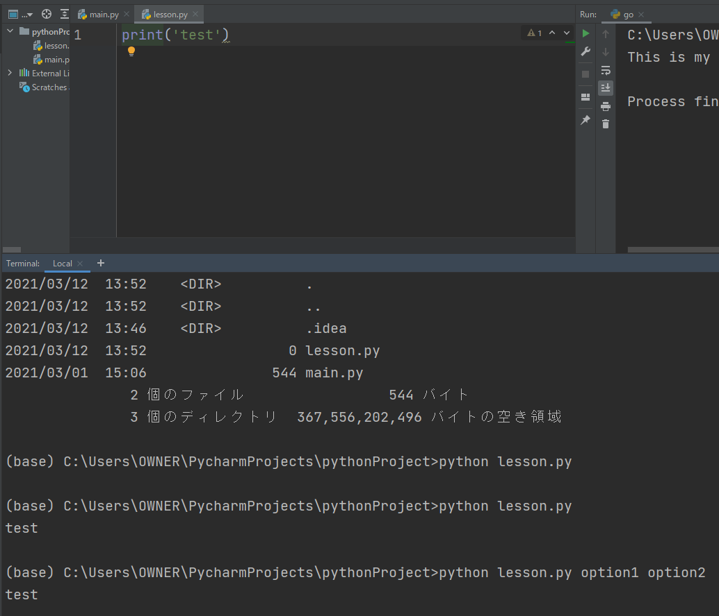

 | またこのように引数を入れても特に変わりなく実行することができました。

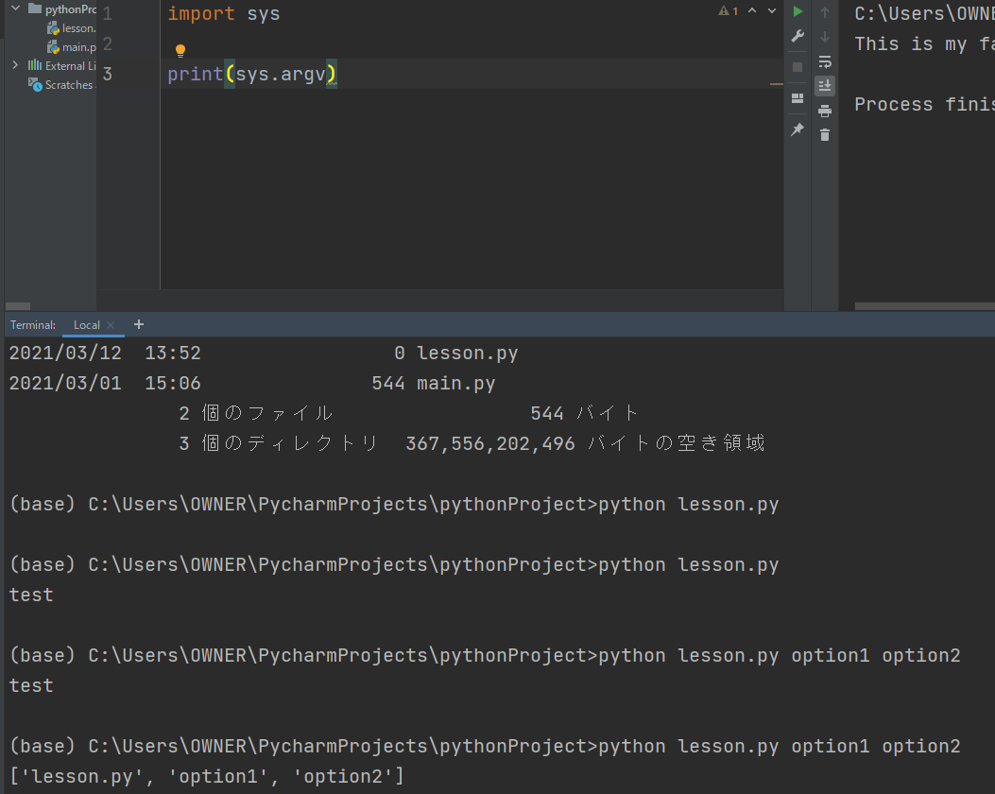

 | 次にこの引数をどのように扱うかですが、上記のようにimport ｓｙｓとして
 | ｓｙｓのメソッドを呼び出してプリント関数で表示させます。

 | するとリストの形で出力結果を得ることができました。

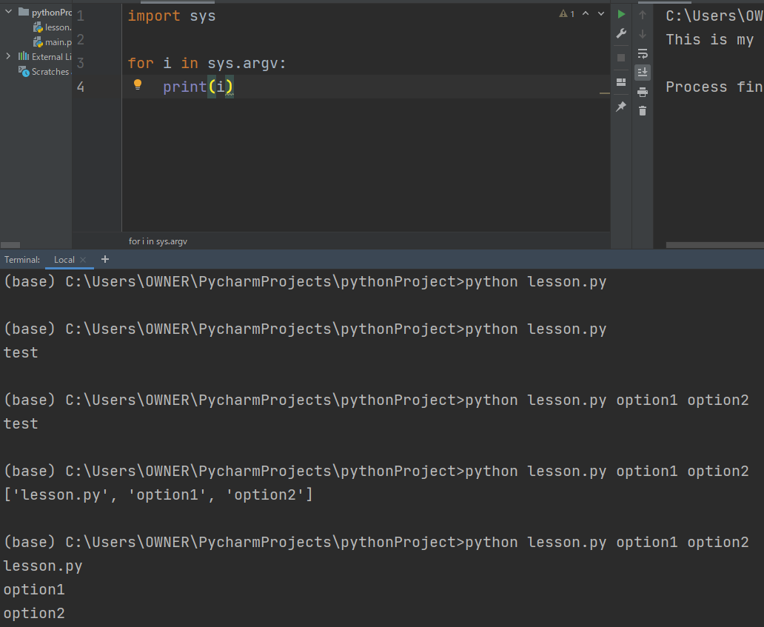

 | なので、このようにコマンドライン引数から値を取得することも可能になります。

モジュールとパッケージ（import文とAS）

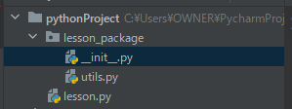

 | 今回のチャプターから新たにlesson_packageというフォルダを作成し
 | 上記のようにPythonファイルを作成します。

 | 流れとしてはlasson.pyからパッケージを読み込んだときに最初に読み込まれるのが__init__ファイル
 | となります。

 | まず、utilsの中に上記のように関数を定義します。

 | lesson.pyにて上記のように呼び出すことができ、
 | 出力結果として求める結果を出力することができました。

 | また、別の呼び出し方として、

 | fromを使うことで呼び出し時に短く書くことができるようになりました。

 | 呼び出す際にもっと限定して呼び出すこともできます。

 | ただし、一番最後の呼び出し方だとどこに書かれたファンクションなのかわからなくなってしまうため
 | 書き方としては好まれません。

 | なので、ファイル名が分かる程度の上記のような書き方が良いです。
 | 場所によってはチームを超えてコードのやり取りを行うこともあるのでフルパスで記述するのが
 | 絶対とされているとこらもあるようだ。

 | また、このようにモジュールに名前を付けて呼び出すこともできます。
 | ただし、可読性という意味でこのようにただuとしてしまうとなんのことだかわからなくなってしますので
 | モジュールの名前が冗長すぎない限りはあまり使うことはお勧めされない。

モジュールとパッケージ（絶対パスと相対パスのimport）

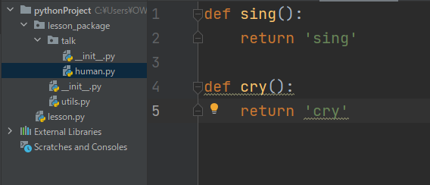

 | まずこのようにtalkというフォルダを作って中に__init__とhumanというファイルを作成します。

 | human.pyファイルの中に上記のように関数を定義します。

 | lasson.pyで上記のように記述して呼び出すことができました。

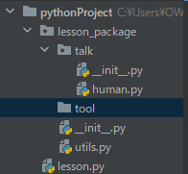
 | この時toolというフォルダを以下のように新規で作成します。

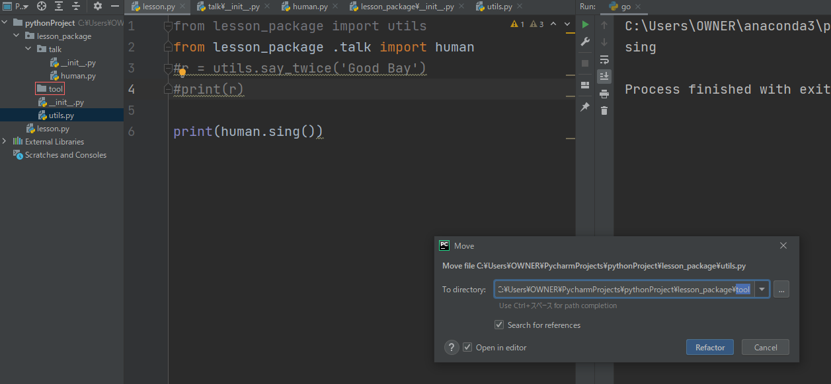

 | 何か聞かれるのでRefactorを押すと


 | toolの中に__init__.pyが作成されて、

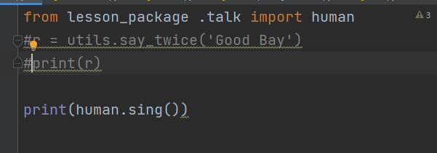

 | このようにlesson.pyの中のutilsを呼び出していた記述が消えました。

 | では、human.pyからutils.pyを使うときはどうするか。

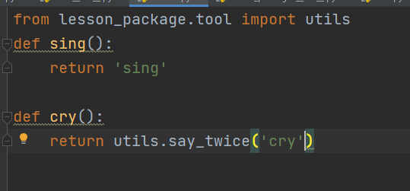

 | このように呼び出すことができる。

 | このように使用することができました。

 | この時、human.pyで絶対パスではなく、相対パスで記述すると、

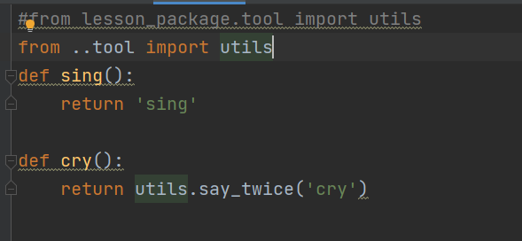

 | このように..で表現できる。
 | ここら辺はよく見る感じの使い方のようだ。
 | ただし、この書き方だとコード単位で見たときにどのファイルなのかが分かりにくいので
 | 相対パスでも記述可能だが、絶対パスで記述する方がよさそうだ。

 | 最後に、
 | 今回は前回に引き続き例外のところから始めてファイルを飛び越えたコードの記述など
 | やっとやってることは小さなコードだが手を伸ばして扱えるファイルの規模が大きくなってきた。
 | これだけそれぞれ分けて記述できるなら文字ベースのRPGぐらいならできるんじゃないかと
 | 思い始めてきたので暇なときに作ってみたいと思います。

